Guide d'utilisation
Utilisation du fichier de calcul des horaires prévisionnels

Onglet inscrits
Comporte la liste des participants, saisir ou récupérer la liste des participants auprès du club organisateur
Veiller à bien définir les filières et les catégories en fonction du règlement de la saison en cours.

Onglet groupes
Cet onglet comporte un tableau croisé dynamique permettant de calculer le nombre de participants par catérogie
pour le mettre à jour, aller dans le menu "tableau croisé dynamique" et choisissez la commande "modifier la source de données"

Enfin, dans le menu "tableau croisé dynamique" chosissez la commande "Actualiser tout"
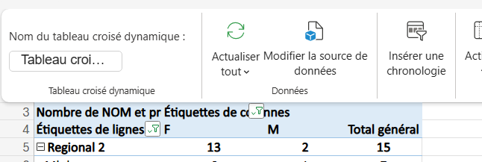

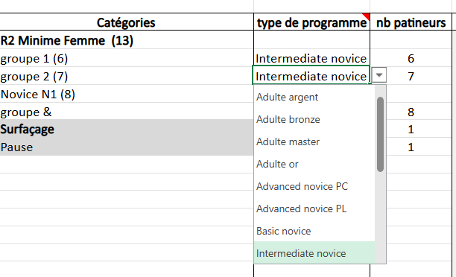
Onglet samedi et dimanche
Ces onglets comportent des formules de calcul. Pour le remplir, il vous suffit :
Saisir dans la cellule I5 l'heure du début de la journée
Saisir dans les lignes suivantes :
les catégories et les groupes suivant l'organisation de la journée
choisir dans la liste déroulante le type de programme
saisir le nombre de patineur dans le groupe
Les horaires sont mis à jour automatiquement
Dans la liste déroulantes sont également prévu les surfaçages et les pauses
Dans la colonne Ajust + vous pouvez arrondir la fin de la catégorie ou de la pause repas pour une reprise a une heure spécifique
Dans la colonne Ajust - vous pouvez supprimer un temps d'échauffement si il y a plusieurs regroupements
Si vous mettez dans la colonne Ajust- la même valeur que dans la colonne Echauffement le temps d'échauffement, le temps de début et le temps de fin de la ligne au-dessus seront masqués (même groupe d'échauffement)
Si vous ne mettez rien dans la case de la colonne B et que en dessous il y a quelque chose alors cela colore la ligne (pour mise en evidence par exemple les catégories et segment concernés)

Onglet Valeurs
Normalement il n'y a rien à modifier dans cet onglet, les temps de programme, de présentation et de jugement sont définis suivant le règlement de la saison
Eventuellement, si les surfaçages et les pauses ont un temps différent, vous pouvez les modifier dans cet onglet. les calculs dans les onglets samedi et dimanche seront automatiquement modifés

